Padrón
Seleccione Idioma |  | Seleccione año |  | Seleccione barrio
Castellano |  | 2021 |  | 7.1. Nou Moles

1. Padrón a 01/01/2021 . Barrio 7.1. Nou Moles
1. Padró a 01/01/2021 . Barri 7.1. Nou Moles

1.1. Evolución de la población
1.1. Evolució de la població

1991 | 1996 | 2001 | 2011 | 2012 | 2013 | 2014 | 2015 | 2016 | 2017 | 2018 | 2019 | 2020 | 2021
27,622 | 26,511 | 25,815 | 26,623 | 26,390 | 26,099 | 25,929 | 25,889 | 25,991 | 25,901 | 26,210 | 26,051 | 26,300 | 26,280

Fuente: Padrón Municipal de Habitantes.
Font: Padró Municipal d'Habitants.

1.2. Superficie y densidad de población
1.2. Superficie i densitat de població

Personas / Persones | Superficie / Superfície | Densidad de población / Densitat de població
26,280 | 74.0 | 355.1

Nota: Superficie en hectáreas.
Fuente: Padrón Municipal de Habitantes. 01/01/2021
Nota: Superfície en hectàrees.
Font: Padró Municipal d'Habitants. 01/01/2021

1.3. Población por sexo y edad (grandes grupos)
1.3. Població per sexe i edat (grans grups)

 | Total | 0-15 | 16-64 | 65 y más
Total | 26,280 | 3,284 | 17,121 | 5,875
Varones | 12,200 | 1,672 | 8,279 | 2,249
Mujeres | 14,080 | 1,612 | 8,842 | 3,626

Fuente: Padrón Municipal de Habitantes. 01/01/2021
Font: Padró Municipal d'Habitants. 01/01/2021

1.4. Población por sexo y edad (grupos de 5 años)
1.4. Població per sexe i edat (grups de 5 anys)

 | Total | 0-4 | 5-9 | 10-14 | 15-19 | 20-24 | 25-29 | 30-34 | 35-39 | 40-44
Total | 26,280 | 907 | 984 | 1,154 | 1,198 | 1,400 | 1,625 | 1,564 | 1,808 | 1,962
Varones | 12,200 | 473 | 492 | 585 | 617 | 701 | 777 | 761 | 881 | 969
Mujeres | 14,080 | 434 | 492 | 569 | 581 | 699 | 848 | 803 | 927 | 993

 | 45-49 | 50-54 | 55-59 | 60-64 | 65-69 | 70-74 | 75-79 | 80-84 | 85 y más
Total | 2,063 | 2,092 | 1,977 | 1,671 | 1,231 | 1,288 | 1,208 | 1,029 | 1,119
Varones | 1,002 | 997 | 934 | 762 | 511 | 531 | 471 | 374 | 362
Mujeres | 1,061 | 1,095 | 1,043 | 909 | 720 | 757 | 737 | 655 | 757

Fuente: Padrón Municipal de Habitantes a 1 de enero de 2021.
Font: Padró Municipal d'Habitants a 1 de gener de 2021

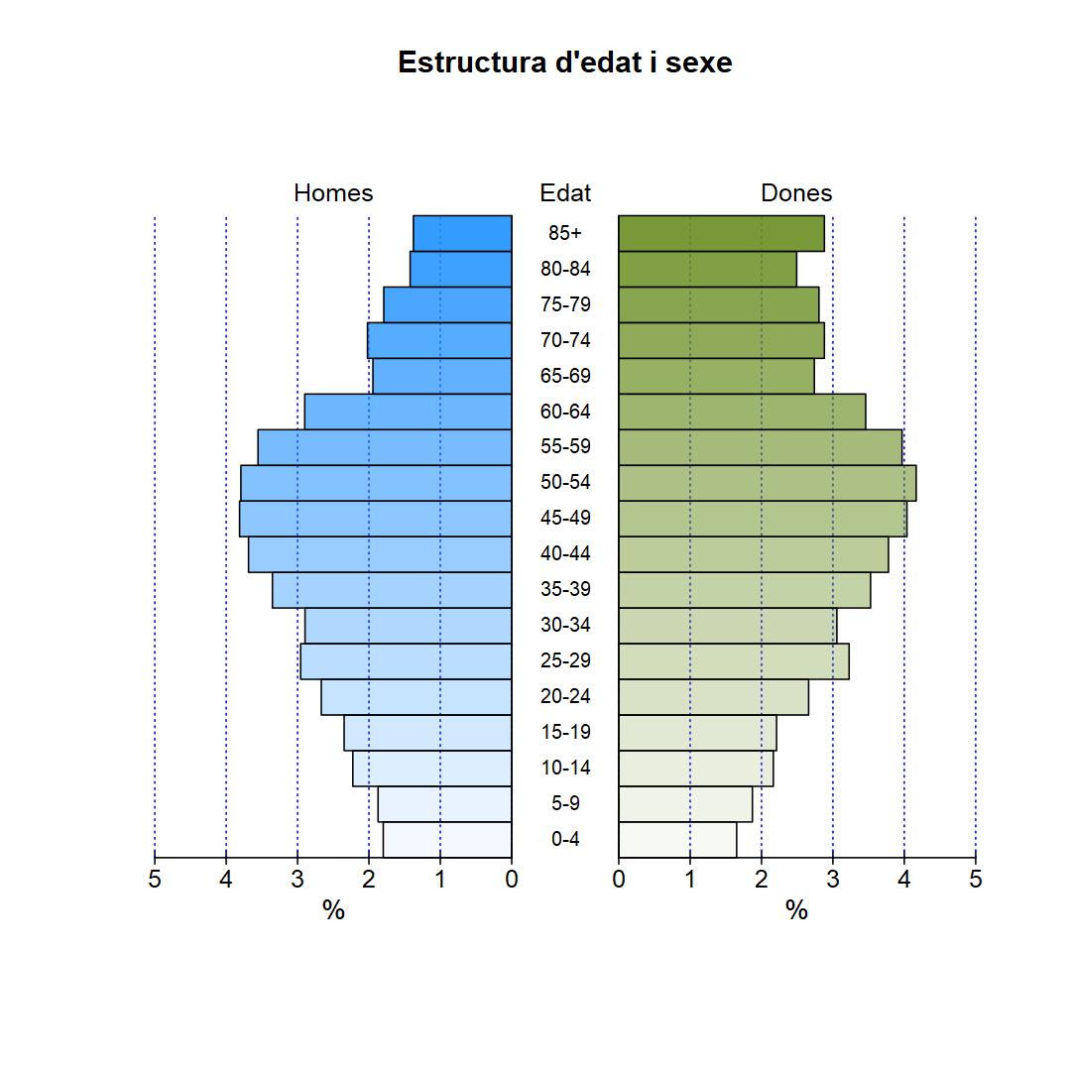

1.5. Población según lugar de nacimiento y sexo
1.5. Població segons lloc de naixement i sexe

 | Total | València | Resto de l'Horta | Resto de la Comunidad | Resto del Estado | Extranjero
Total | 26,280 | 12,442 | 698 | 1,758 | 4,504 | 6,878
Varones | 12,200 | 6,047 | 345 | 728 | 1,902 | 3,178
Mujeres | 14,080 | 6,395 | 353 | 1,030 | 2,602 | 3,700

Fuente: Padrón Municipal de Habitantes a 1 de enero de 2021.
Font: Padró Municipal d'Habitants a 1 de gener de 2021

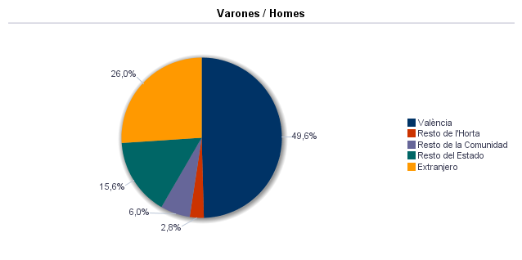

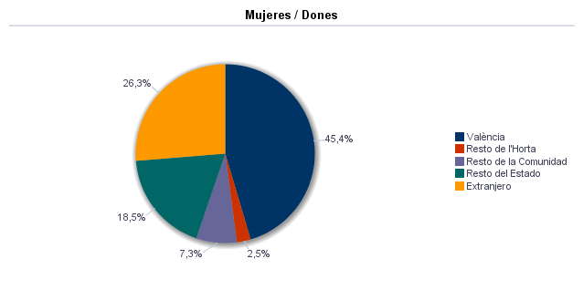

1.6. Población nacida en la Comunidad fuera de l'horta por comarcas principales
1.6. Població nascuda a la Comunitat fora de l'horta per comarques principals

Comarcas / Comarques
Total | 1,758
la Ribera Alta | 205
la Plana d'Utiel-Requena | 248
la Safor | 106
els Serrans | 127
el Camp de Túria | 99
la Costera | 75
la Plana Alta | 64
l'Alacantí | 74
la Ribera Baixa | 66
la Vall d'Albaida | 64
Resto / Resta | 630

Fuente: Padrón Municipal de Habitantes a 1 de enero de 2021.
Font: Padró Municipal d'Habitants a 1 de gener de 2021

1.7. Población nacida en otras comunidades del Estado por comunidades principales
1.7. Població nascuda a altres comunitats de l'Estat per comunitats principals

Comunidades / Comunitats
Total | 4,503
Castilla - La Mancha | 1,807
Andalucía | 658
Madrid (Comunidad de) | 371
Aragón | 383
Castilla y León | 342
Cataluna | 273
Resto | 669

Fuente: Padrón Municipal de Habitantes a 1 de enero de 2021.
Font: Padró Municipal d'Habitants a 1 de gener de 2021

1.8. Población extranjera según nacionalidad, por contienentes
1.8. Població estrangera segons nacionalitat, per continents

 | Total | Resto UE(27) | Europa No UE(27) | África | América del Norte | América Central | América del Sur | Asia | Oceanía y Otros
Total | 4,670 | 909 | 383 | 401 | 35 | 470 | 1,601 | 869 | 2
Varones | 2,300 | 441 | 176 | 261 | 12 | 144 | 776 | 489 | 1
Mujeres | 2,370 | 468 | 207 | 140 | 23 | 326 | 825 | 380 | 1

Fuente: Padrón Municipal de Habitantes a 1 de enero de 2021.
Font: Padró Municipal d'Habitants a 1 de gener de 2021

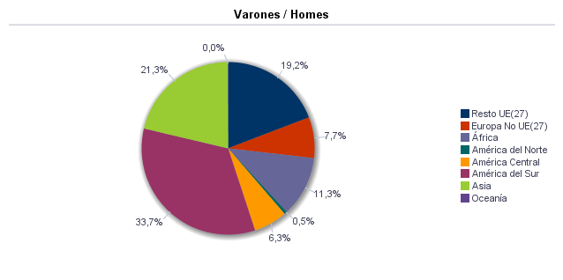

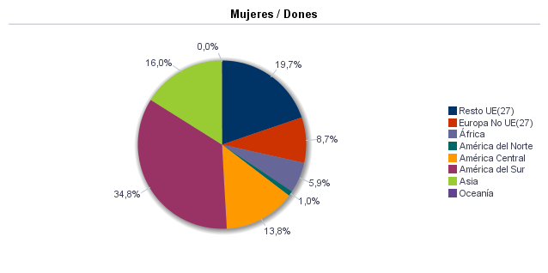

1.9. Población según sexo y estudios realizados
1.9. Població segons sexe i estudis realitzats

 | Total | No aplicable por ser menor de 18 años | No sabe leer ni escribir | Titulación inferior a graduado escolar | Graduado escolar o equivalente | Bachiller, Formación Profesional de Segundo Grado o Títulos equivalentes o superiores
Total | 26,280 | 3,739 | 30 | 4,168 | 7,681 | 10,662
Varones | 12,200 | 1,904 | 6 | 1,742 | 3,627 | 4,921
Mujeres | 14,080 | 1,835 | 24 | 2,426 | 4,054 | 5,741

Fuente: Padrón Municipal de Habitantes a 1 de enero de 2021.
Font: Padró Municipal d'Habitants a 1 de gener de 2021

1.10. Número de hojas y personas
1.10. Nombre de fulls i persones

Total Personas | Personas |  | Total Hojas | Hojas |  | Total Media de personas por hoja / Mitjana de persones per full | Media de personas por hoja / Mitjana de persones per full
 | Vivienda familiar | Establecimiento colectivo |  | Vivienda familiar | Establecimiento colectivo |  | Vivienda familiar | Establecimiento colectivo
26,280 | 26,223 | 57 | 11,312 | 11,301 | 11 | 2.32 | 2.32 | 5.18

Fuente: Padrón Municipal de Habitantes a 1 de enero de 2021.
Font: Padró Municipal d'Habitants a 1 de gener de 2021

1.11. Número de hojas familiares según tamaño
1.11. Nombre de fulls familiars segons grandària

 | Hojas familiares / Fulls familiars
Total | 11,301
1 | 4,029
2 | 3,161
3 | 1,927
4 | 1,451
5 | 417
6 | 174
>=7 | 142

Fuente: Padrón Municipal de Habitantes a 1 de enero de 2021.
Font: Padró Municipal d'Habitants a 1 de gener de 2021

Hojas familiares según tamaño
Fulls familiars segons grandària

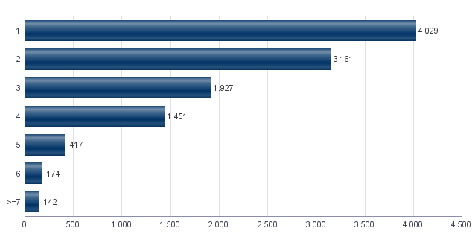

1.12. Número de hojas familiares según número de menores de 18 años
1.12. Nombre de fulls familiars segons nombre de menors de 18 anys

Número de menores / Nombre de menors | Hojas familiares / Fulls familiars
Total | 11,301
0 | 8,834
1 | 1,456
2 | 826
3 | 144
4 | 28
5 | 6
6 y más | 7

Fuente: Padrón Municipal de Habitantes a 1 de enero de 2021.
Font: Padró Municipal d'Habitants a 1 de gener de 2021

Hojas familiares según número de menores de 18 años
Fulls familiars segons nombre de menors de 18 anys

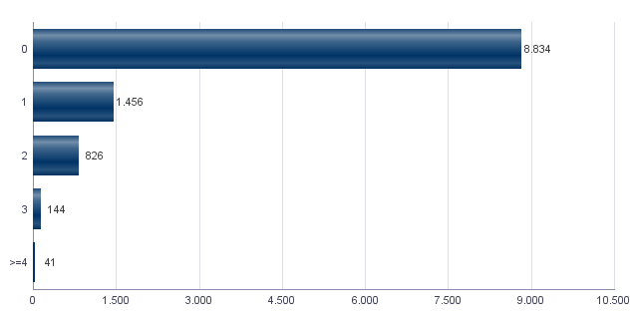

1.13. Número de hojas familiares según composición
1.13. Nombre de fulls familiars segons composició

Alguna persona de 0-15 | Alguna persona de 16-24 | Solamente / Solament de 0-24 | Alguna persona de 25-64 | Alguna persona >=65 | Solamente / Solament >=65 | Alguna persona >=80 | Solamente / Solament >=80
2,224 | 1,801 | 77 | 8,384 | 4,384 | 2,802 | 1,822 | 1,288

Fuente: Padrón Municipal de Habitantes a 1 de enero de 2021.
Font: Padró Municipal d'Habitants a 1 de gener de 2021

1.14. Indicadores demográficos del barrio
1.14. Indicadors demogràfics del barri

Total
Relación de masculinidad | 86.6
Edad media | 45.8
Índice de envejecimiento | 178.9
Índice de sobreenvejecimiento | 19.0
Índice demográfico de dependencia | 53.5
Índice de estructura de la población activa | 132.7
Índice de reemplazamiento de la población en edad activa | 134.0
Razón de progresividad demográfica | 92.2
Porcentaje de población extranjera | 17.8

Fuente: Padrón Municipal de Habitantes. 01/01/2021
Font: Padró Municipal d'Habitants. 01/01/2021

MovPadrón
2. Movimientos en Padrón durante 2020 . Barrio 7.1. Nou Moles
2. Moviments al Padró durant 2020 . Barri 7.1. Nou Moles

2.1. Resumen de movimientos registrados en el Padrón Municipal
2.1. Resum de moviments registrats al Padró Municipal

Alta por inmigración | Alta por nacimiento | Alta por cambio de domicilio | Otras Altas | Total altas | Baja por emigración | Baja por defunción | Baja por cambio de domicilio | Otras Bajas | Total bajas
1,083 | 180 | 930 | 99 | 2,292 | 934 | 278 | 873 | 232 | 2,317

Fuente: Padrón Municipal de Habitantes 2020
Font: Padró Municipal d'Habitants 2020

2.1.b Resumen crecimiento vegetativo, saldo intraurbano,saldo interurbano, saldo otros movimientos y saldo neto
2.1.b Resum creixement vegetatiu, saldo intraurbà, saldo interurbà, saldo altres moviments i saldo net

Crecimiento vegetativo / Creixement vegetatiu | Saldo Intraurbano / Intraurbà | Saldo Interurbano / Interurbà | Otros / Altres | Saldo Neto / Net
-98 | 57 | 149 | -133 | -25

Fuente: Padrón Municipal de Habitantes 2020
Font: Padró Municipal d'Habitants 2020

Saldo de movimientos registrados en el Padrón
Saldo de movimients registrats al Padró

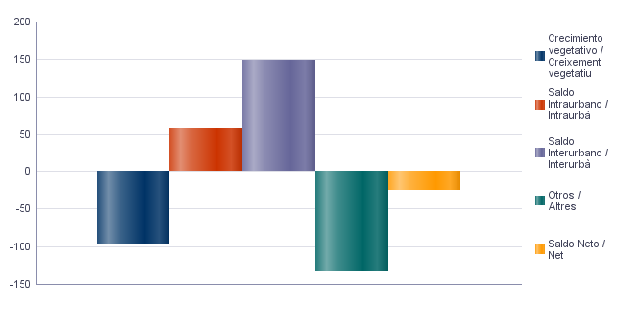

2.2. Indicadores demográficos
2.2. Indicadors demogràfics

Total
Tasa bruta de natalidad | 6.8
Tasa bruta de inmigración intraurbana | 35.4
Tasa bruta de inmigración interurbana | 41.2
Tasa bruta de mortalidad | 10.5
Tasa bruta de emigración intraurbana | 33.2
Tasa bruta de emigración interurbana | 35.4
Tasa general de fecundidad | 30.6

Fuente: Padrón Municipal de Habitantes 2020
Font: Padró Municipal d'Habitants 2020

Vehículos
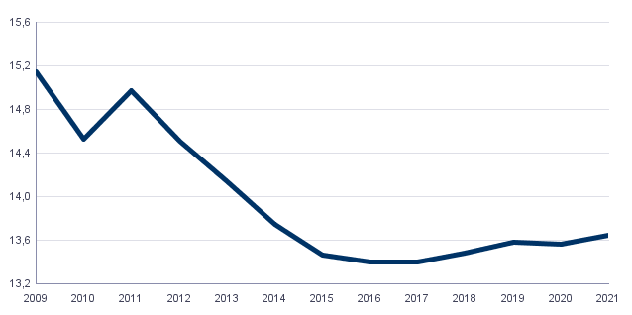
4. Parque de vehículos. 2021 . Barrio 7.1. Nou Moles
4. Parc de vehicles. 2021 . Barri 7.1. Nou Moles

4.1. Vehículos según tipo
4.1. Vehicles segons tipus

 | Vehículos / Vehicles | %
Total | 13,647 | 100,0%
Turismo | 10,482 | 76,8%
Autobús | 19 | 0,1%
Camión | 652 | 4,8%
Tractor | 82 | 0,6%
Remolque | 90 | 0,7%
Motocicleta | 1,721 | 12,6%
Ciclomotor | 601 | 4,4%

Fuente: Impuesto de Vehículos de Tracción Mecánica a 01/01/2021.
Font: Impost de Vehicles de Tracci�� Mecànica a 01/01/2021.

4.2. Turismos según potencia
4.2. Turismes segons potència

 | Turismos / Turismes
Total | 10,482
Menos de 8 CV | 652
De 8 a 11,99 CV | 5,414
De 12 a 15,99 CV | 4,006
De 16 CV a 19,99 CV | 344
De 20 CV y más | 66

Fuente: Impuesto de Vehículos de Tracción Mecánica a 01/01/2021.
Font: Impost de Vehicles de Tracció Mecànica a 01/01/2021.

4.3. Turismos según tipo de propietario
4.3. Turismes segons tipus de propietari

 | Turismos / Turismes
Total | 10,482
Particulares | 9,891
Empresas y organizaciones | 591

Fuente: Impuesto de Vehículos de Tracción Mecánica a 01/01/2021.
Font: Impost de Vehicles de Tracció Mecànica a 01/01/2021.

Evolución de Vehículos
Evolució de Vehicles

Catastro
5. Catastro Inmobiliario Urbano a 01/01/2021 . Barrio 7.1. Nou Moles
5. Cadastre Immobiliari Urbà a 01/01/2021 . Barri 7.1. Nou Moles

5.1. Viviendas según el año de antigüedad
5.1. Habitatges segons any d'antiguitat

Total | 1801-1900 | 1921-40 | 1941-60 | 1961-80 | 1981-2000 | 2001-10 | 2011-20
13,147 | 2 | 270 | 1,819 | 8,031 | 2,264 | 636 | 125

Fuente: Catastro de Bienes Inmuebles
Font: Cadastre de Béns Immobles

Viviendas según el año de antigüedad
Habitatges segons any d'antiguitat

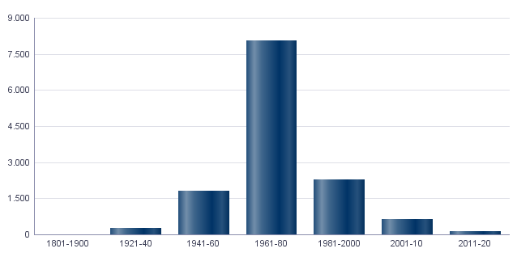

5.2. Viviendas construidas después de 1800 según superficie construida
5.2. Habitatges construïts després de 1800 segons superfície construïda

Total | <=60 m² | 61-80 m² | 81-100 m² | 101-120 m² | 121-150 m² | 151-200 m² | >200 m² | Sup. construida media (m²)
13,147 | 307 | 2,934 | 3,793 | 3,480 | 2,104 | 492 | 37 | 100.42

Fuente: Catastro de Bienes Inmuebles
Font: Cadastre de Béns Immobles

5.3. Viviendas construidas después de 1800 según valor catastral (en miles de euros)
5.3. Habitatges construïts després de 1800 segons valor cadastral (en milers d'euros)

Total | <=12 | 12-18 | 18-24 | 24-30 | 30-36 | 36-48 | 48-60 | 60-72 | >72 | No consta
13,147 | 67 | 859 | 1,751 | 2,760 | 2,101 | 2,536 | 1,670 | 890 | 511 | 2

Fuente: Catastro de Bienes Inmuebles
Font: Cadastre de Béns Immobles

5.4. Valores catastrales medios (suelo, construcción y total) para las viviendas posteriores a 1800
5.4. Valors cadastrals mitjans (sòl, construcció i total) per als habitatges posteriors a 1800

Valor del suelo | Valor de la construcción | Valor total | Valor por m²
13,028.65€ | 24,342.32€ | 37,369.21€ | 372.27€

Fuente: Catastro de Bienes Inmuebles
Font: Cadastre de Béns Immobles

5.5. Superficie total de los aparcamientos y superficie por vivienda y turismo
5.5. Superfície total dels aparcaments i superfície per habitatge i turisme

Superficie total aparcamientos (m²) | Superficie aparcamiento por vivienda | Superficie aparcamiento por turismo
184,058 | 14 | 17.56

Fuente: Catastro de Bienes Inmuebles
Font: Cadastre de Béns Immobles

ActEconom
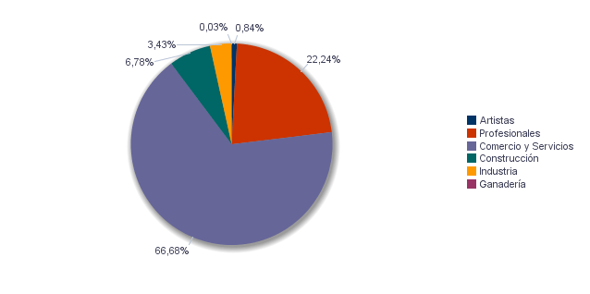
6. Censo de actividades económicas. 2021. Barrio 7.1. Nou Moles
6. Cens d'activitats econòmiques. 2021. Barri 7.1. Nou Moles

6.1. Actividades industriales según tipo
6.1. Activitats industrials segons tipus

 | Total | %
Total | 97 | 100,0%
Energía y agua | 2 | 2,1%
Industrias transformadoras de los metales. Mecánica de precisión | 29 | 29,9%
Otras industrias manufactureras | 66 | 68,0%

Fuente: Impuesto de Actividades Económicas. Oficina de Estadística. Ayuntamiento de València.
Font: Impost d'Activitats Econòmiques. Oficina d'Estadística. Ajuntament de València.

6.2. Actividades de comercio y servicios según tipo
6.2. Activitats de comerç i servicis segons tipus

 | Total | %
Total | 1,761 | 100,0%
Comercio, Restaurantes y Hospedaje, Reparaciones | 765 | 43,4%
Transporte y Comunicaciones | 129 | 7,3%
Instituciones Financieras, Seguros, Servicios prestados a las empresas y alquileres | 508 | 28,8%
Otros servicios | 359 | 20,4%

Fuente: Impuesto de Actividades Económicas. Oficina de Estadística. Ayuntamiento de València.
Font: Impost d'Activitats Econòmiques. Oficina d'Estadística. Ajuntament de València.

6.3. Actividades profesionales según tipo
6.3. Activitats professionals segons tipus

 | Total | %
Total | 541 | 100,0%
Profesionales de Agricultura, Ganadería, Caza, Silvicultura y Pesca | 4 | 0,7%
Profesionales de actividades propias de Energía y agua, Minería e Industria química | 1 | 0,2%
Profesionales de industrias de Aeronáutica, Comunicación y Mecánica de precisión | 1 | 0,2%
Profesionales de otras industrias manufactureras | 29 | 5,4%
Profesionales relacionados con la constucción | 47 | 8,7%
Profesionales relacionados con Comercio y Hostelería | 55 | 10,2%
Profesionales relacionados con Transporte y Comunicaciones | 1 | 0,2%
Profesionales relacionados con actividades Financieras, Jurídicas, Seguros y alquileres | 211 | 39,0%
Profesionales relacionados con Otros servicios | 192 | 35,5%

Fuente: Impuesto de Actividades Económicas. Oficina de Estadística. Ayuntamiento de València.
Font: Impost d'Activitats Econòmiques. Oficina d'Estadística. Ajuntament de València.

Actividades económicas del barrio
Activitats econòmiques del barri

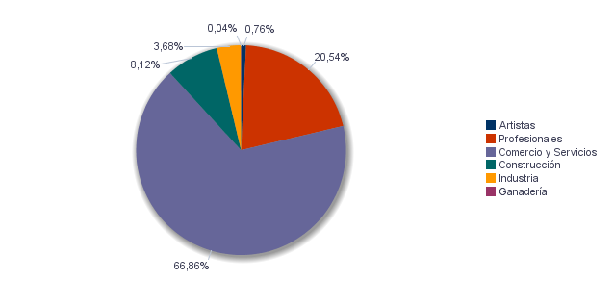

Actividades económicas de la ciudad
Activitats econòmiques de la ciutat

